Sensoren
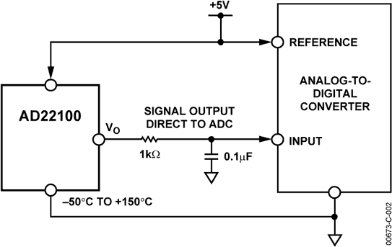

Sensor-Typ | Anzahl | Typ | Link 1 | Link 2 | Ausgangsgröße
Temperatur | 5x | AD22100 | https://www.conrad.at/de/p/analog-devices-ad22100ktz-ad22100ktz-temperatursensor-bulk-3017212.html | https://www.analog.com/en/products/ad22100.html | Spannung (0-5V)
Temperatur | 5x | CON-TS-NTC-202 | https://www.reichelt.at/at/de/praezisions-temperatursensor-ts-ntc-202-hyg-ntc-202-p117278.html?r=1 |  | Widerstand
Temperatur | 5x | KJB-079 NTC | ??? |  | Widerstand
Abgas | 2x | Typ K | ??? |  | Thermospannung
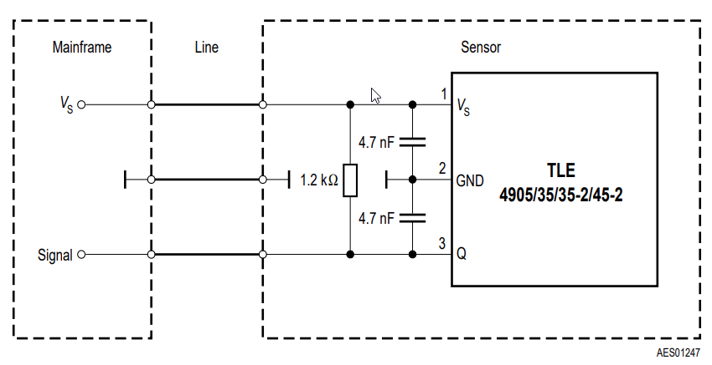
Drehzahl | 5x | TLE4905 | https://www.conrad.at/de/p/infineon-technologies-hallsensor-tle-4905-l-3-5-24-v-dc-messbereich-7-18-mt-psso-3-2-loeten-153751.html?refresh=true | https://www.infineon.com/cms/de/product/sensor/magnetic-sensors/magnetic-position-sensors/magnetic-switches/tle4905l/ | Open Collector Ausgang
Lichtschranke (Reflex) | 3x | SG-105F(CA) |  |  | Open Collector Ausgang
Druck | 1x | DS KE-DR25B | https://www.reichelt.at/at/de/keramischer-relativdrucksensor-25-bar-ds-ke-d-r25b-p82318.html?r=1 |  | 2 Spannungen differentiell (interne Messbrücke)
Druck | 2x | MPx2200DP | https://de.farnell.com/nxp/mpx2200dp/pressure-sensor-0kpa-200kpa-344c/dp/2380665 |  | 2 Spannungen differentiell (interne Messbrücke)
Klopfsensor | 1x | Bosch 0261231188 |  |  | ???
Luftmassenmesser | 1x | Bosch 0281002463 |  |  | ???

